Issues
Issue | Tipo Issue | Nombre | Descripción | Datos de prueba | Paso a paso | Responsable | Resultado esperado | Severidad | Prioridad | Comentarios
Is001 | Error | Error en la visualizacion de opciones de inscripcion | 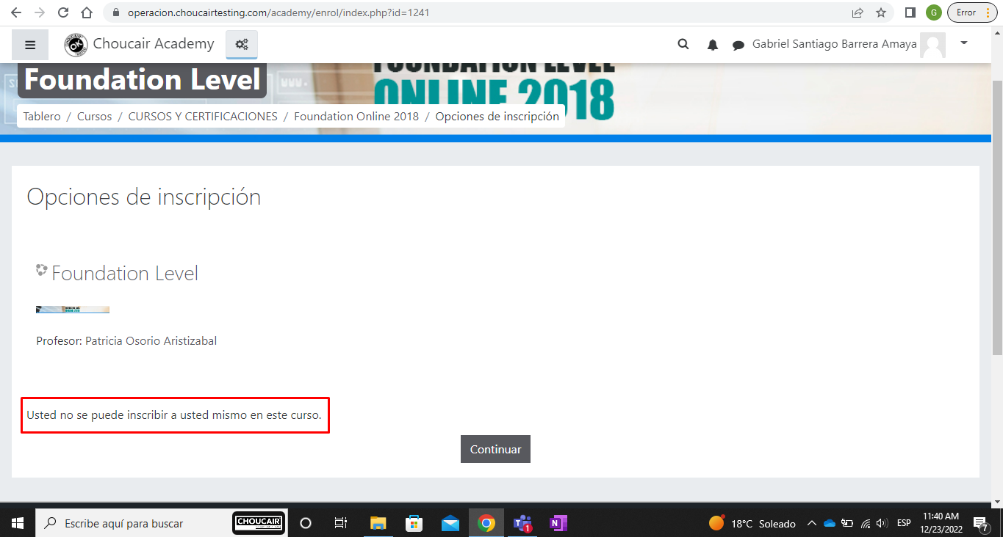 Se evidencia que al momento de seleccionar un curso y visualizar las opciones de inscripción aparece el siguiente mensaje "Usted no se puede inscribir a usted mismo en este curso." y no permite continuar con el proceso de inscripcion | URL sistema: https://operacion.choucairtesting.com/academy/my/ Nombre curso: Foundation Level | 1. Ingresar a la categoria "Cursos y certificaciones" 2. En el campo "Buscar cursos" ingresar el nombre del curso 3. Dar click en el boton "Ir" 4. Se visualiza el curso correspondiente a la busqueda 5. Se da click en el curso 6. Se visualizan las opciones de inscripcion y nombre del profesor | Fulanito | Se visualizan las opciones de inscripcion y nombre del profesor | 1 | 1

